會議記錄
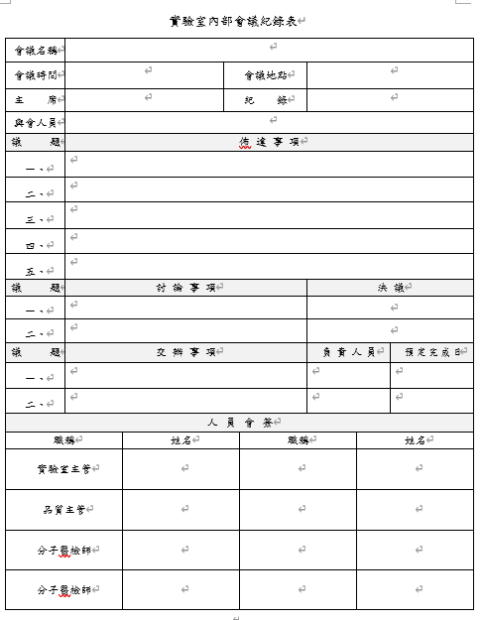
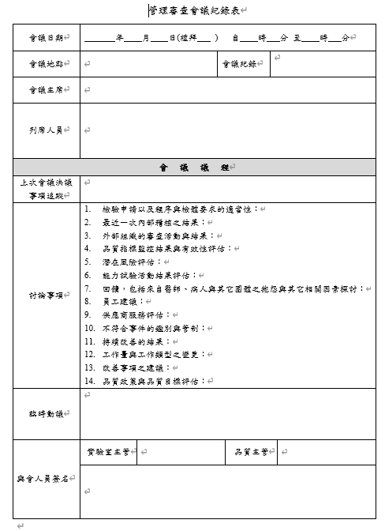
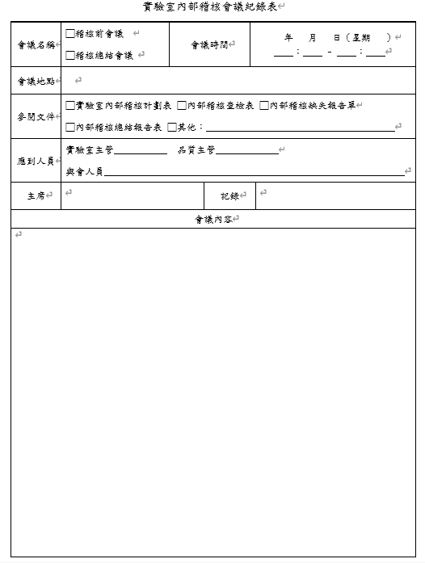

項次是浮動的

項次是浮動的

項次是浮動的

QM01-001
 | QA03-001
 |  | QA05-003

JSON
GroupType |  | QuestionType

 |  | 基本類型

 |  | 1. 填充類(textbox)—數值
 | normal/Single | Numbers
 | 說明
 | 一個問題一個答案 | 2. 填充類(textbox)—文字 | 13.CheckboxMixFilling
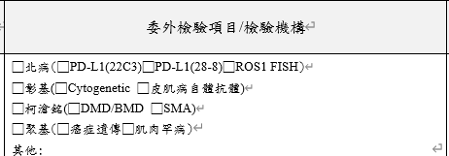
radio
checkbox
 |  | Text
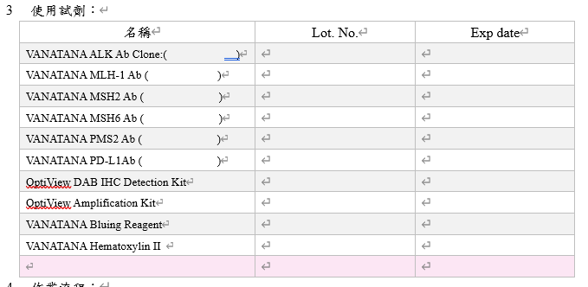
Q2
Q1
 |  | 3. 單選類
 |  | Radio

 |  | 4. 多選類
 |  | Checkbox

 |  | 5. 下拉選單類 | 14.radioMixCheckbox
 |  | Select

 |  | 6. 檔案
 |  | File

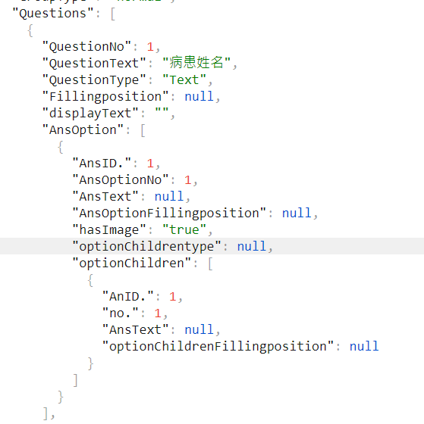
用上傳圖片的方式
 |  | 7. PDF
 |  | 8. 民國年

 | Table | 9.常用句
 | 說明 | Texttemplate
 | 2個問題一個答案
 |  | 10.顯示 | 15.CheckboxMixImage
 |  | Display
 |  |  | EndoPredict PCR作業紀錄表
 |  | 11.簽核
 | Row | Sign
 | 輸入樣式
選項第一層本身有填空
 |  | 12日期
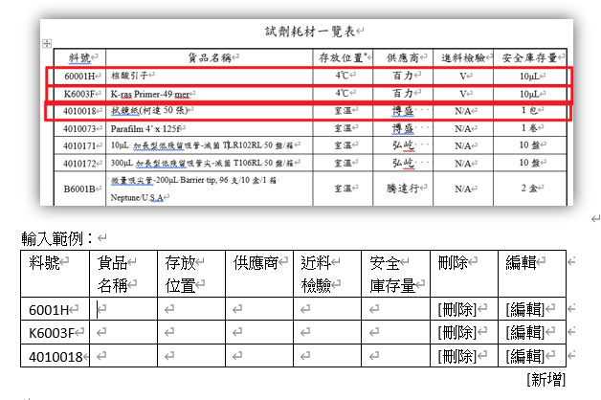
 |  | Date

 |  |  | 16.RadioListMixFilling

 |  |  | 17.組合式+其他

